CollectiveAccess
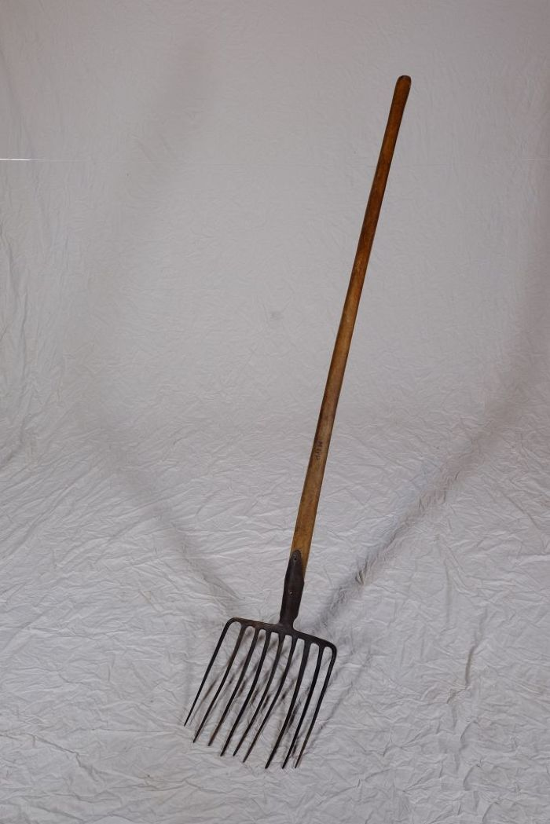
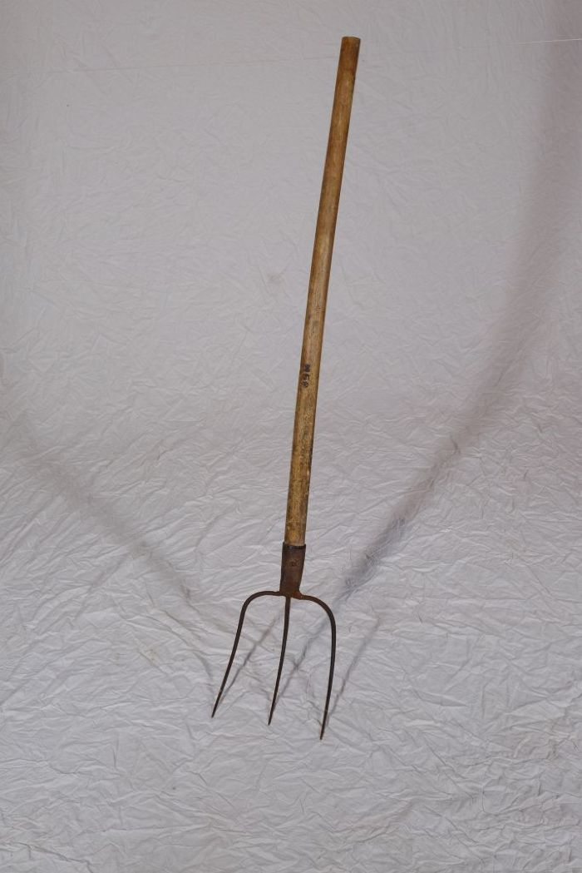
Image | Object | Description | Date
 | Steingabel (A1111) | Die Steingabel hat neun stumpfe Zinken. Für das Aufgabeln von Heu oder Mist war sie damit zu fein gearbeitet, was die Vermutung nahelegt, dass sie für Grabe- oder auch Kartoffelarbeiten genutzt wurde. Auch das am Stiel befindliche Brandzeichen "MGP", was für "Martin Günther Polenz" steht, deutet auf eine Verwendung auf dem Feld hin. Besonders bei Geräten, welche zu größeren Arbeitseinsätzen mit vielen, auch hoffremden Helfern benutzt wurden, war eine Kennzeichnung des Eigentümers sinnvoll.
 | Mistgabel (A1112) | Mistgabeln wurden hauptsächlich bei der Stallfütterung und Entmistung verwendet. Der kurze, kräftige Stiel ermöglicht das Heben schwerer Lasten.
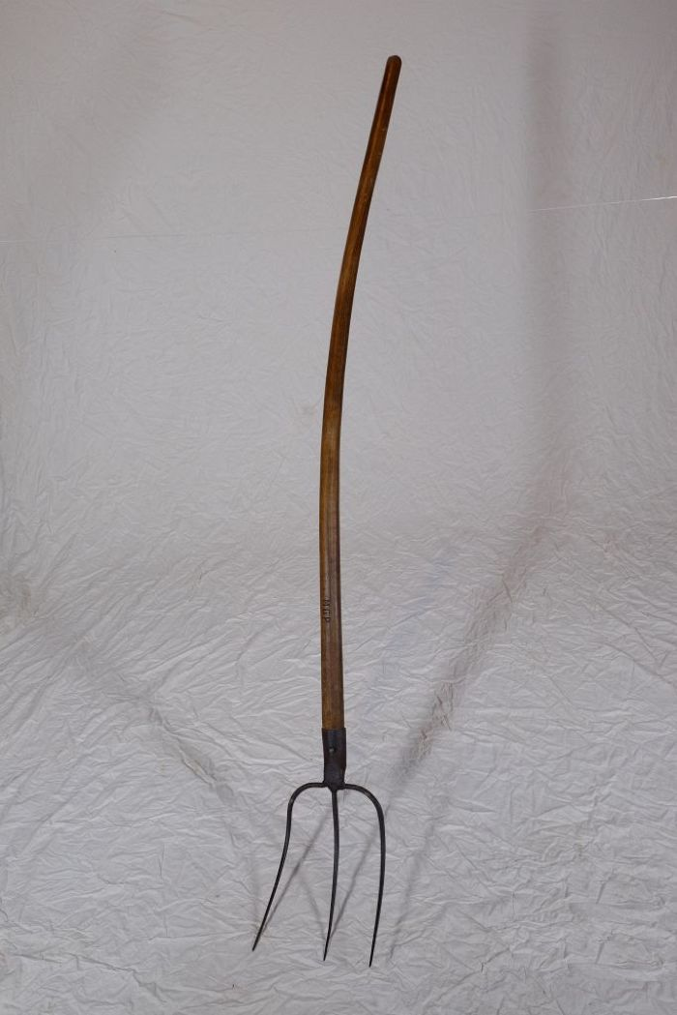
 | Mistgabel (A1113) | Mistgabeln wurden hauptsächlich bei der Stallfütterung und Entmistung verwendet. Bei dieser Gabelform handelt es sich jedoch um eine vielseitig einsetzbare Variante. Denn durch die schmalen Zinken konnte sie ebenfalls zum Aufgabeln von Heu benutzt werden.
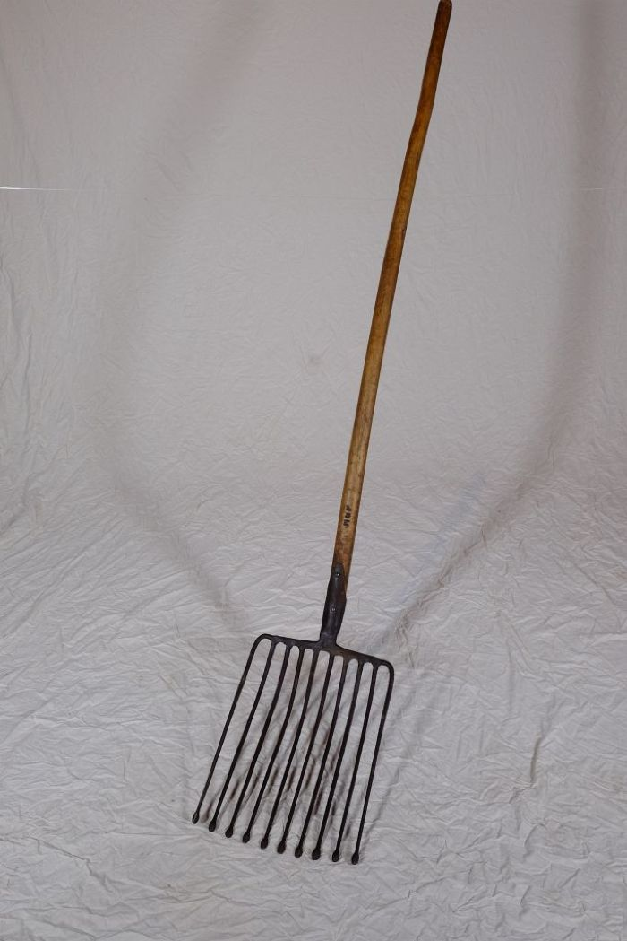
 | Kartoffelgabel (A1114) | Die Kartoffelgabel hat kleine Metallkugeln an der Spitze der Gabelzinken. Dies sollte eine Beschädigung der Kartoffel vermeiden. Im Gegensatz zur Rübengabel stehen die zehn Zinken relativ eng zueinander, um auch kleine Kartoffeln aufgabeln zu können. Das am Stiel befindliche Brandzeichen "MGP" steht für "Martin Günther Polenz". Besonders bei Geräten, welche zu größeren Arbeitseinsätzen mit vielen, auch hoffremden Helfern benutzt wurden, war eine Kennzeichnung des Eigentümers sinnvoll.
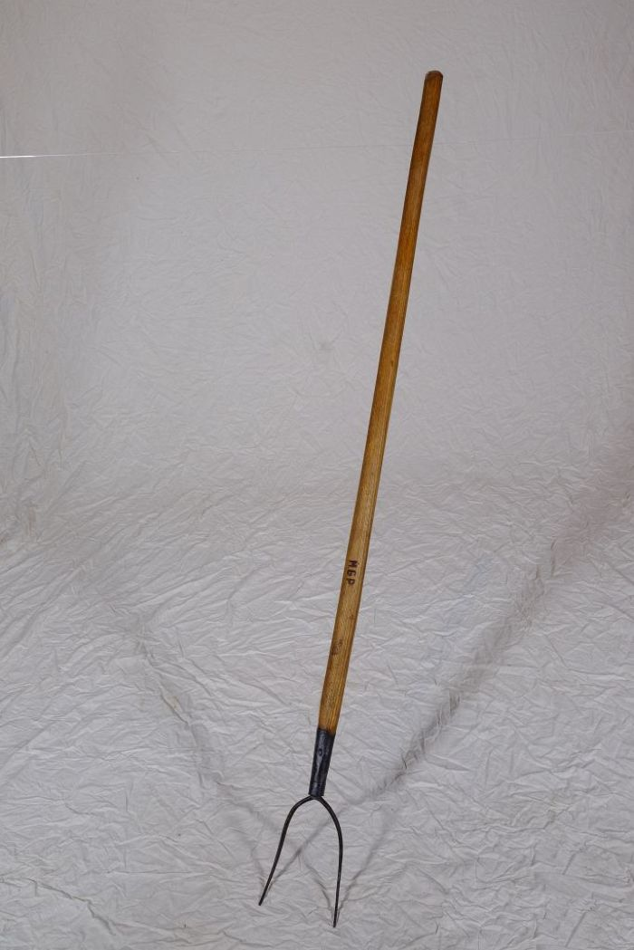
 | Heugabel (A1117) | Zweizinkige Heugabeln wie diese wurden hauptsächlich zum Aufgabeln von Getreide, aber auch von Heu verwendet. Der lange Stiel eignete sich besonders, um Getreidegarben auf den Erntewagen zu heben. Das am Stiel befindliche Brandzeichen "MGP" steht für "Martin Günther Polenz". Besonders bei Geräten, welche zu größeren Arbeitseinsätzen mit vielen, auch hoffremden Helfern benutzt wurden, war eine Kennzeichnung des Eigentümers sinnvoll.
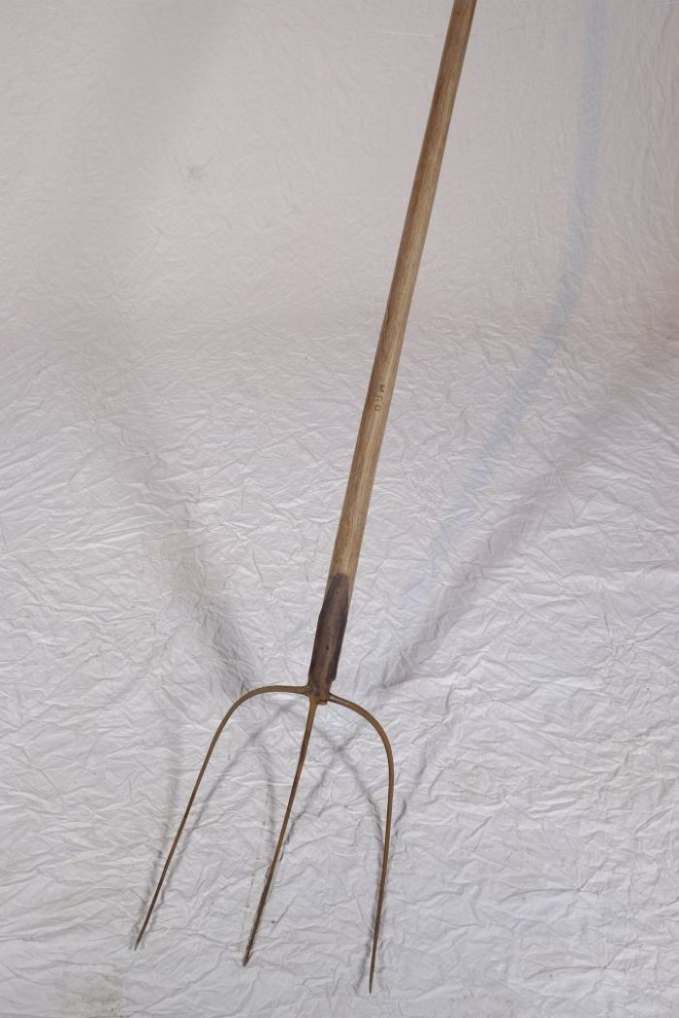
 | Heugabel (A1209) | Der schmale, dreizinkige Kopf sowie der lange gebogene Stiel dieser Gabel weisen darauf hin, dass sie bei der Heuernte verwendet wurde. Der lange Stiel eignete sich besonders, um das zusammengeraufte Heu auf den Erntewagen zu heben. Auch beim Abladen des Heus auf den Kornboden war ein langer Stiel von Vorteil. Das am Stiel befindliche Brandzeichen "MGP" steht für "Martin Günther Polenz". Besonders bei Geräten, welche zu größeren Arbeitseinsätzen mit vielen, auch hoffremden Helfern benutzt wurden, war eine Kennzeichnung des Eigentümers sinnvoll.

